Figure complémentaire
Figure complémentaire : Dépenses énergétiques conventionnelles moyennes par intercommunalité francilienne ou arrondissement parisien en 2022
(en euros)
Code | Intercommunalité ou arrondissement parisien | Dépense moyenne
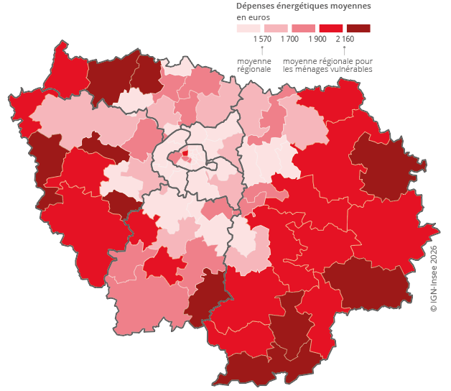
75101 | Paris 1er arrondissement | 1,494
75102 | Paris 2e arrondissement | 1,347
75103 | Paris 3e arrondissement | 1,489
75104 | Paris 4e arrondissement | 1,530
75105 | Paris 5e arrondissement | 1,483
75106 | Paris 6e arrondissement | 1,752
75107 | Paris 7e arrondissement | 1,733
75108 | Paris 8e arrondissement | 2,000
75109 | Paris 9e arrondissement | 1,520
75110 | Paris 10e arrondissement | 1,339
75111 | Paris 11e arrondissement | 1,276
75112 | Paris 12e arrondissement | 1,399
75113 | Paris 13e arrondissement | 1,283
75114 | Paris 14e arrondissement | 1,399
75115 | Paris 15e arrondissement | 1,363
75116 | Paris 16e arrondissement | 1,890
75117 | Paris 17e arrondissement | 1,613
75118 | Paris 18e arrondissement | 1,288
75119 | Paris 19e arrondissement | 1,337
75120 | Paris 20e arrondissement | 1,270
200057966 | T2 - Vallée Sud - Grand Paris | 1,431
200057974 | T3 - Grand Paris Seine Ouest | 1,430
200057982 | T4 - Paris Ouest La Défense | 1,477
200057990 | T5 - Boucle Nord de Seine | 1,478
200057867 | T6 - Plaine Commune | 1,236
200058097 | T7 - Paris Terres d’Envol | 1,556
200057875 | T8 - Est Ensemble | 1,398
200058790 | T9 - Grand Paris Grand Est | 1,583
200057941 | T10 - Paris Est Marne & Bois | 1,551
200058006 | T11 - Grand Paris Sud Est Avenir | 1,623
200058014 | T12 - Grand-Orly Seine Bièvre | 1,425
200017846 | CA Étampois Sud Essonne | 1,818
200023125 | CC Les Portes Briardes Entre Villes et Forêts | 1,858
200023240 | CC Pays de Nemours | 2,006
200023919 | CC Gâtinais Val de Loing | 2,520
200033090 | CC Plaines et Monts de France | 1,882
200033173 | CC de la Haute Vallée de Chevreuse | 2,290
200034130 | CC Gally Mauldre | 2,413
200035970 | CC Vexin Centre | 2,320
200037133 | CC du Provinois | 2,063
200040251 | CC Bassée-Montois | 2,423
200055655 | CA Roissy Pays de France | 1,600
200056232 | CA Communauté Paris-Saclay | 1,549
200056380 | CA Plaine Vallée | 1,809
200057859 | CA Coeur d'Essonne Agglomération | 1,605
200057958 | CA Paris - Vallée de la Marne | 1,555
200058477 | CA Val d'Yerres Val de Seine | 1,771
200058485 | CA Val Parisis | 1,620
200058519 | CA Saint Germain Boucles de Seine | 1,804
200058782 | CA de Saint Quentin en Yvelines | 1,505
200059228 | CA Grand Paris Sud Seine Essonne Sénart | 1,471
200059889 | CU Grand Paris Seine et Oise | 1,668
200070779 | CC Brie des Rivières et Châteaux | 2,060
200071074 | CC Les Portes de l'Ile de France | 1,940
200072130 | CA du Pays de Meaux | 1,674
200072346 | CA du Pays de Fontainebleau | 2,025
200072544 | CC des Deux Morin | 2,194
200072874 | CC Val Briard | 2,108
200073013 | CC Carnelle Pays-de-France | 1,877
200073344 | CA Rambouillet Territoires | 1,938
200090504 | CA Coulommiers Pays de Brie | 2,027
247700032 | CC Moret Seine et Loing | 2,238
247700057 | CA Melun Val de Seine | 1,592
247700065 | CC du Pays de l'Ourcq | 2,026
247700107 | CC Pays de Montereau | 2,011
247700339 | CA Val d'Europe Agglomération | 1,422
247700594 | CA Marne et Gondoire | 1,511
247700644 | CC l'Orée de la Brie | 1,714
247700701 | CC Brie Nangissienne | 1,979
247800550 | CC du Pays Houdanais (partie francilienne) | 2,186
247800584 | CA Versailles Grand Parc | 1,675
247800618 | CC Coeur d'Yvelines | 2,109
249100074 | CC du Pays de Limours | 2,011
249100157 | CC des 2 Vallées | 2,386
249100546 | CC du Val d'Essonne | 1,875
249100553 | CC Entre Juine et Renarde | 2,064
249100595 | CC le Dourdannais en Hurepoix | 1,743
249500109 | CA de Cergy-Pontoise | 1,439
249500430 | CC Sausseron Impressionnistes | 2,375
249500455 | CC de la Vallée de l'Oise et des Trois Forêts | 1,886
249500489 | CC du Haut Val d'Oise | 1,506
249500513 | CC du Vexin-Val de Seine | 2,144
Lecture : En moyenne, les ménages de Plaine Commune dépensent 1 236 euros par an pour leur consommation d’énergie.
Champ : Ménages vivant en résidence principale en Île-de-France au 1ᵉʳ janvier 2022 et dont le revenu disponible annuel est positif.
Sources : Insee, Fidéli 2022 ; SDES, bilan annuel de l’énergie 2021 ; Ademe, base des DPE juillet 2022-juin 2023.

